read commit
Registro de Operaciones |  |  | Explicacion
Sesion 1 | Tiempo | Sesion 2 | sesion 1 | Sesion 2

commit; Set autocommit 0; SET TRANSACTION ISOLATION LEVEL READ COMMITTED; | t1 |  | Se inicia la sesión con un COMMIT previo para asegurarse de que no hay transacciones pendientes. Se deshabilita el autocommit y se establece el nivel de aislamiento a READCOMITED. Esto permite que las operaciones de lectura vean solo los datos confirmados hasta ese punto. | 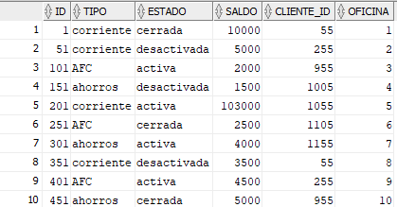
UPDATE cuentas SET saldo = saldo + 1000000 WHERE ID = 101; | t2 |  | 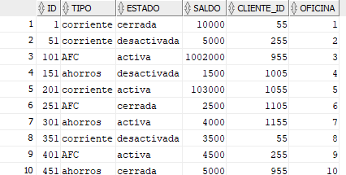 Se actualiza el saldo de la cuenta con ID 101, añadiendo 1 millón. Bajo READ COMMITTED, esta fila estará bloqueada para actualizaciones hasta que se ejecute el commit, pero otras transacciones podrían ver el saldo anterior si la lectura ocurre antes del commit.
INSERT INTO operaciones_cuentas (id, cuenta, detalle) VALUES (33,101, 'Consignación de $1.000.000'); | t3 |  | 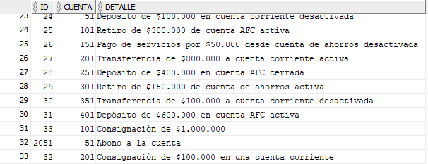 Se inserta un registro en el log de operaciones. Dado que es una inserción, no afecta a otras transacciones en READ COMMITTED.
UPDATE cuentas SET saldo = saldo - 50000 WHERE ID = 201; | t4 | commit; SET autocommit 0; SET TRANSACTION ISOLATION LEVEL READ COMMITTED; | 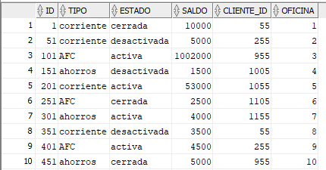 Se actualiza el saldo de la cuenta con ID 201, retirando 50,000. Otras sesiones podrán ver este cambio solo después del commit. | 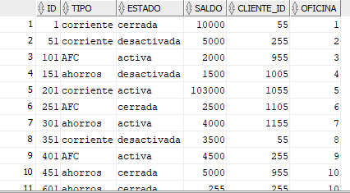 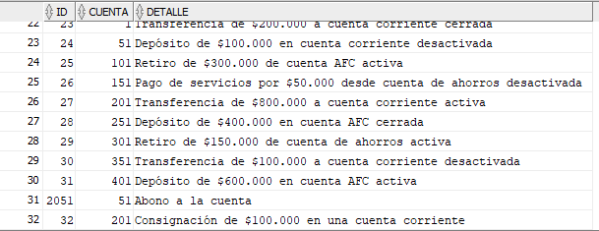 La sesión se inicia con el mismo nivel de aislamiento que la sesión 1. La transacción puede leer datos que han sido confirmados antes del inicio de cada operación.
INSERT INTO operaciones_cuentas (id, cuenta, detalle) VALUES (34, 201, 'Retiro de $50.000'); | t5 |  | 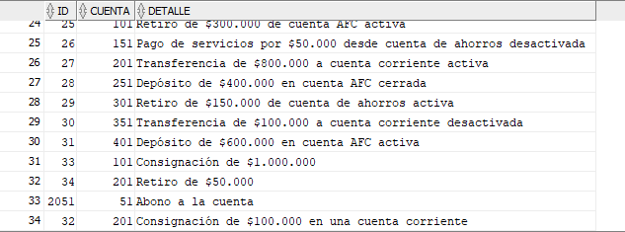 Se inserta el registro del retiro en el log de operaciones.
 | t6 | UPDATE cuentas SET saldo = saldo - 30000 WHERE ID = 101; |  | Se intenta descontar 30,000 de la cuenta con ID 101 por concepto de cuota de manejo. Si la sesión 1 no ha hecho commit, esta operación esperará a que la sesión 1 termine para ver los datos más recientes. En READ COMMITTED, no se retiene un bloqueo después de que la operación de lectura se completa, por lo que esta sesión no bloquearía la sesión 1.
COMMIT; | t7 |  | Se hace commit de los cambios, liberando cualquier bloqueo y haciendo que las actualizaciones sean visibles para otras transacciones.
 | t8 | INSERT INTO operaciones_cuentas (id, cuenta, detalle) VALUES (35, 101, 'Cuota de manejo de $30.000'); |  | 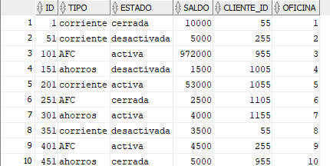 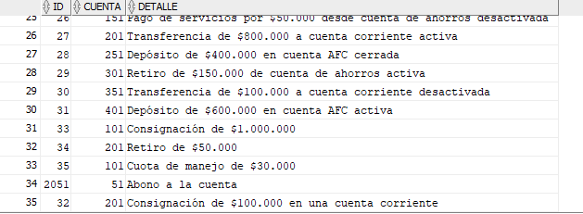 Se inserta el registro de la cuota de manejo en el log de operaciones. Puesto que es una inserción y la sesión 1 ya hizo commit, no hay conflicto.
 | t9 | UPDATE cuentas SET saldo = saldo + 5000 WHERE ID = 201; |  | 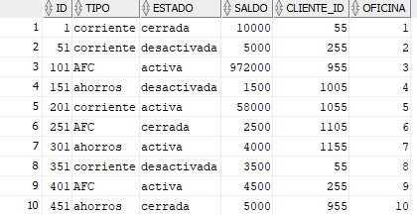 Se actualiza el saldo de la cuenta con ID 201, añadiendo 5,000 de intereses. Como la actualización de la sesión 1 ya se ha confirmado con commit, esta operación trabajará con el saldo actualizado.
 | t10 | INSERT INTO operaciones_cuentas (id, cuenta, detalle) VALUES (36, 201, 'Consignación de intereses de $5.000'); |  | 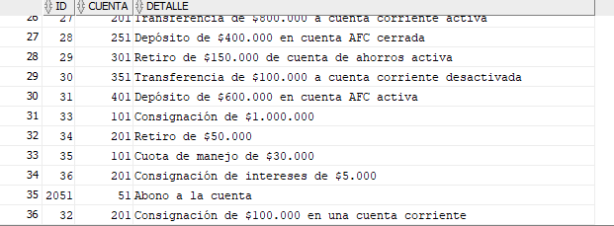 Se inserta el registro de la consignación de intereses en el log de operaciones. Al igual que antes, como es una inserción y la sesión 1 ya ha confirmado sus cambios, no hay conflicto.
SELECT * FROM cuentas WHERE ID IN (101, 201); | t11 |  | Se consulta el saldo de las cuentas afectadas para confirmar los cambios. Estos saldos ya incluyen las operaciones confirmadas.
 | t12 | COMMIT; |  | Se hace commit en la sesión 2, lo que hace que todos los cambios sean definitivos y visibles para todas las nuevas operaciones en otras transacciones.
SELECT * FROM cuentas WHERE ID IN (101, 201); | t13 | SELECT * FROM cuentas WHERE ID IN (101, 201); | Se seleccionan y muestran las cuentas con ID 101 y 201 para verificar los saldos después de las transacciones. | Se realiza una consulta para confirmar los saldos de las cuentas afectadas. Estos saldos reflejarán todos los cambios de ambas sesiones que se hayan confirmado hasta este punto.

Serializable
Registro de Operaciones |  |  | Explicacion
Sesion 1 | Tiempo | Sesion 2 | sesion 1 | Sesion 2

commit; Set autocommit 0; SET TRANSACTION ISOLATION LEVEL SERIALIZABLE; | t1 |  | Se inicia la sesión con un COMMIT previo para asegurarse de que no hay transacciones pendientes. Se deshabilita el autocommit y se establece el nivel de aislamiento a SERIALIZABLE. Esto significa que cualquier lectura que realice esta sesión verá datos consistentes como si fueran una instantánea en el tiempo, y no verá cambios hechos por otras transacciones que se cometan después de este punto.
UPDATE cuentas SET saldo = saldo + 1000000 WHERE ID = 101; | t2 |  | 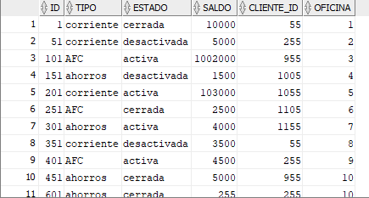 Se actualiza el saldo de la cuenta con ID 101, sumándole 1 millón. En un nivel de aislamiento SERIALIZABLE, esta operación adquiere un bloqueo exclusivo sobre esta fila, previniendo que otras transacciones puedan leer o modificar esta fila hasta que se haga commit
INSERT INTO operaciones_cuentas (id, cuenta, detalle) VALUES (33,101, 'Consignación de $1.000.000'); | t3 |  | Se inserta un registro en operaciones_cuentas con los detalles de la consignación. Se utiliza un ID fijo (33),
UPDATE cuentas SET saldo = saldo - 50000 WHERE ID = 201; | t4 | commit; SET autocommit 0; SET TRANSACTION ISOLATION LEVEL SERIALIZABLE; | 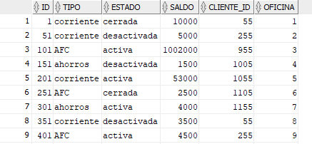 Se intenta actualizar el saldo de la cuenta con ID 201, restándole 50,000. Como esta es una operación diferente y no hay transacciones concurrentes que la afecten, se ejecuta sin problemas. | Paralelamente en la sesión 2, también se inicia una transacción con commit, deshabilitación del autocommit y establecimiento de nivel de aislamiento SERIALIZABLE.
INSERT INTO operaciones_cuentas (id, cuenta, detalle) VALUES (34, 201, 'Retiro de $50.000'); | t5 |  | Se inserta otro registro en operaciones_cuentas usando operaciones_seq.NEXTVAL, lo cual es correcto para mantener la unicidad del ID.
 | t6 | UPDATE cuentas SET saldo = saldo - 30000 WHERE ID = 101; |  | Se actualiza el saldo de la cuenta con ID 101, restándole 30,000 por concepto de cuota de manejo. Esto debería bloquearse hasta que la sesión 1 haga commit, ya que ambas sesiones no pueden modificar la misma fila al mismo tiempo en un nivel SERIALIZABLE.
COMMIT; | t7 |  | Se hace commit en la sesión 1, liberando todos los bloqueos que tenía y haciendo permanentes los cambios.
 | t8 | INSERT INTO operaciones_cuentas (id, cuenta, detalle) VALUES (35, 101, 'Cuota de manejo de $30.000'); |  | 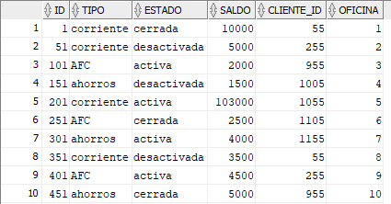 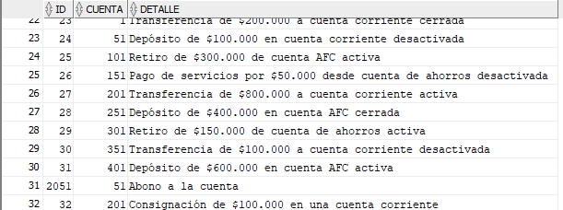 Se inserta el registro de la operación en operaciones_cuentas. Si la sesión 1 no ha hecho commit, esta operación tendría que esperar. Pero como ya lo hiso y estamos en uns sistema SERIALIZABLE, no se podra realizar la transaccion hasta que la sesión 2 haga commit.
 | t9 | UPDATE cuentas SET saldo = saldo + 5000 WHERE ID = 201; |  | 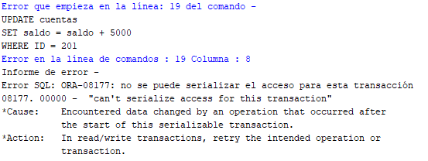 Se actualiza la cuenta con ID 201, sumándole 5,000 por intereses. Dado que hay conflicto porque esta sesion no ha hecho commit, no se realizara la transaccion.
 | t10 | INSERT INTO operaciones_cuentas (id, cuenta, detalle) VALUES (36, 201, 'Consignación de intereses de $5.000'); |  | 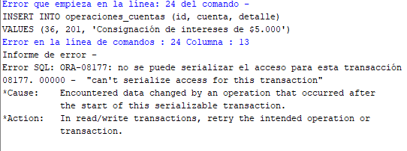 Se intenta insertar en el registro de consignación de intereses en operaciones_cuentas, pero como no se ha hecho commit y estamos en un nivel SERIALIZABLE no se podran realizar los cambios
SELECT * FROM cuentas WHERE ID IN (101, 201); | t11 |  | Se seleccionan y muestran las cuentas con ID 101 y 201 para verificar los saldos después de las transacciones, y se ve que no hay cambios aparte de los realizados en esta sesión.
 | t12 | COMMIT; |  | Finalmente, se hace commit en la sesión 2, lo que libera cualquier bloqueo que mantuviera y hace permanentes los cambios.
SELECT * FROM cuentas WHERE ID IN (101, 201); | t13 | SELECT * FROM cuentas WHERE ID IN (101, 201); | Se seleccionan y muestran las cuentas con ID 101 y 201 para verificar los saldos después de las transacciones. | Se seleccionan y muestran las cuentas con ID 101 y 201 para verificar los saldos después de las transacciones, y solo se ven las transacciones realizadas por la sesión 1.

